Informacije_o_nosilcu_nacrta
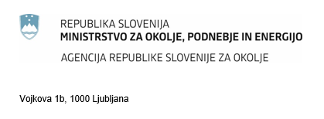

 |  | OEEO_nacrt

Dodatne informacije: Agencija RS za okolje elektronska pošta: pro.arso@gov.si telefon: 01 478 45 90 (v času uradnih ur: pon., tor., sre. 9:00 - 12:00, sre. 14:00 - 16:00)

POROČILO NOSILCA NAČRTA ALI SKUPNEGA NAČRTA RAVNANJA Z ODPADNO ELEKTRIČNO IN ELEKTRONSKO OPREMO O RAVNANJU Z ODPADNO ELEKTRIČNO IN ELEKTRONSKO OPREMO
Poročilo za preteklo koledarsko leto morajo nosilci načrtov in skupnih načrtov ravnanja z odpadno električno in elektronsko opremo (OEEO) najpozneje do 31. marca tekočega leta predložiti Agenciji RS za okolje po elektronski pošti kot priponko na gp.arso@gov.si . Pravna podlaga: 33. člen Uredbe o odpadni električni in elektronski opremi.
Poročevalsko leto:
Poročevalsko leto je preteklo koledarsko leto.
Podatki o nosilcu načrta ali nosilcu skupnega načrta
Podatki o nosilcu načrta ali skupnega načrta se morajo ujemati s podatki iz Poslovnega registra Slovenije (PRS).
10-mestna matična številka:
Firma:
SEDEŽ:
 | ulica:
 | hišna številka:
 | poštna številka:
 | pošta:
KONTAKTNI PODATKI:
 | ime in priimek osebe, ki izpolnjuje obrazec:
 | telefon:
 | elektronski naslov:
Organ potrebuje kontaktne podatke za komunikacijo z nosilcem načrta ali skupnega načrta.
Kraj in datum:

Podatki v tem poročilu so poslovna skrivnost:

